9월4주기
102병동 병실 배정표 |  |  |  |  |  | ◆ 평일 D. E ◆ A방 (11) :51.52.59 // B방 (12) :53.54.60 C방 (12) :55~58 // D방 (10) : 61~64 |  |  |  | ★주말,공휴 Night A방 (15) : 51.52.53 // B방 (15) : 54.55.56 C방 (15) 57-64
 |  |  | 일 |  | 월 |  | 화 | 수 | 목 |  | 금 | 토
 |  |  | 2026-09-20 |  | 2026-09-21 |  | 2026-09-22 | 2026-09-23 | 2026-09-24 |  | 2026-09-25 | 2026-09-26
교육 및 행사
D |  | A
 |  | B
 |  | C
 |  | D
중간번
E |  | A
 |  | B
 |  | C
 |  | D
N |  | A
 |  | B
 |  | C
구분 |  | D |  |  |  |  | E |  | N
물품체크 | CRN | 근무보고, 항목별 3 확인 및 정리, 인력보고, 퀵라운딩확인, 병실배정확인, 이름표, 휠체어카운트 |  |  |  |  | 근무보고, 항목별 3 확인 및 정리, 인력보고, 퀵라운딩확인, 근무보고, 병실배정확인, 이름표, 휠체어카운트, UDS 환자명단 바코드 |  | 근무보고, 항목별 3 확인 및 정리, 퀵라운딩확인, 병실배정확인, 이름표, 휠체어카운트. O2<p> 계량기 확인, 어사인판, 인력통계
 | A | 중앙부 물품확인 (A) // 금) 약품,검체 정리 |  |  |  |  | 중앙부 물품확인 (A) |  | 중앙부물품 체크 & 청구 약반환. Dx cart & 처치실정리, 간호준비실 물품채우기 및 정리
 | B | Neddle box , 의료 폐기물 비닐 유효기간 점검 defib 점검 |  |  |  |  | 장비 B (+RTLS) |  | POCT. 냉장약, 인슐린펜 유효기간 확인 스테이션. 간호준비실 정리 병동 복도 비품 제자리 /완료된 팀즈 삭제
 | C | (토) o2 , suction , air matt 체크 (금) 각방 suction line /퓨리백 확인 |  |  |  |  | 장비 C (+RTLS) |  | 비품약 체크, OCR 스캔, 처치실 점검 , 마약수령확인(전체) , 처치수가누락,항목별 WORK sheet 3 확인 및 정리. 수액청구
 | D | 마약장, 옷장 key 확인 E-cart seal number확인, 비품약 체크, 마약점검, O2<p> 계량기 확인, 약품,검체 냉장고 온도 확인,이송수단 확인 |  |  |  |  | 마약장, 옷장 key 확인 비품약 체크, 마약점검, O2<p> 계량기 확인,
응급상황 시 Team Play : Leader의 역할분담, MOI(monitor, Oxygen, IV line), Speak up
CPR 업무분담 | CRN | 리더 |  | 역할배분(해당 환자 보호자 응대) |  |  |  | 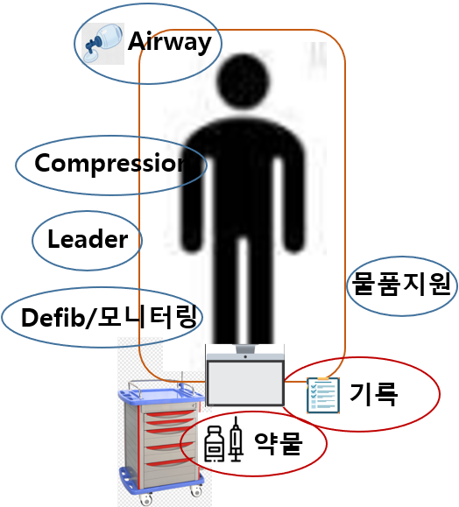
 | A | 최초발견 (담당 간호사) |  | 기록(초기리듬확인, CPR시간 모니터링), 환자정보제공
 | B | 기도확보 |  | 기도개방, 가슴압박(심폐소생술 팀 도착전), 산소, 석션, 기도삽관준비
 | C | 약물투여 |  | IV 확보, 약물투여(Epi 시간 확인)
 | D | 물품지원 |  | 검체접수, 동의서, 연락(이송, 검사, 중환자실), 타환자 응대
화재발생시 | D/E |  |  |  |  |  |  | N
 | 화재 발견 간호사(경보반) : “불이야”를 외치고, 소화전 비상벨을 누른다 책임간호사 : -119 활성화 및 대피유도반(산소필요한 환자대피, 가스차단) |  |  |  |  |  |  | 화재 발견 간호사(경보반) : “불이야”를 외치고, 소화전 비상벨 누른 후 환자대피 및 화재진압 책임간호사 : -119 활성화 및 대피유도반(산소필요한 환자대피, 가스차단)
 | A : 대피유도반 B : 소화반 C : 대피유도반 D : 대피유도반 |  |  |  |  |  |  | A : 대피유도반 B : 소화반 C : 대피유도반
화재 시 대피 장소 : 화재발생 병실의 반대 쪽 비상구 계단으로 나가서 피난층(B1,1층,2층,4층,옥상)으로 대비(최종집결지P1주차장)

